CODE
코드_헤더
코드명 | 코드설명 | 데이터 유효값 검사를 위한 코드 콤보박스 생성식 | 코드명 | 코드유효값 | 코드유효값 설명
요구사항상태 | 요구사항 상태 | OFFSET(코드_헤더, MATCH("요구사항상태",코드_유효값,0)-1,1,COUNTIF(코드_유효값,"요구사항상태"),1) | 요구사항상태 | 검토중 | 요구사항을 검토중인 상태
등급_3 | 등급(상,중,하) 구분 | OFFSET(코드_헤더, MATCH("등급_3",코드_유효값,0)-1,1,COUNTIF(코드_유효값,"등급_3"),1) | 요구사항상태 | 수용 | 요구사항을 수용한 경우
코드_유효값
요구사항관리구분 | 요구사항 관리 이력상태 구분 | OFFSET(코드_헤더, MATCH("요구사항관리구분",코드_유효값,0)-1,1,COUNTIF(코드_유효값,"요구사항관리구분"),1) | 요구사항상태 | 미수용 | 요구사항을 미수용한 경우
 |  |  | 요구사항상태 | 타팀이관 | 해당 요구사항을 다른 팀이나 담당자에게 이관한 경우
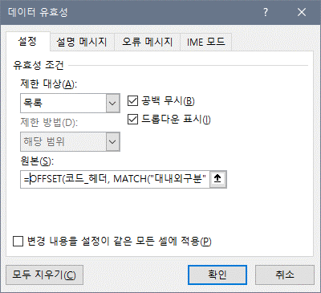
데이터 유효값 검사를 위한 코드 콤보박스 생성식을 복사한 후 "데이터 유효성" > "원본" 란에 붙여넣어 사용한다.
 |  |  | 등급_3 | 상 | 높음
 |  |  | 등급_3 | 중 | 중간
 |  |  | 등급_3 | 하 | 낮음
 |  |  | 요구사항관리구분 | 등록 | 요구사항을 등록하여 관리함 (초기값)
 |  |  | 요구사항관리구분 | 변경 | 요구사항이 변경됨
 |  |  | 요구사항관리구분 | 삭제 | 요구사항이 취소되거나 다른팀으로 이관됨

